Sheet1
2020年高邮市教育系统事业单位公开招聘教师体检放弃人员名单 |  |  |  |  | 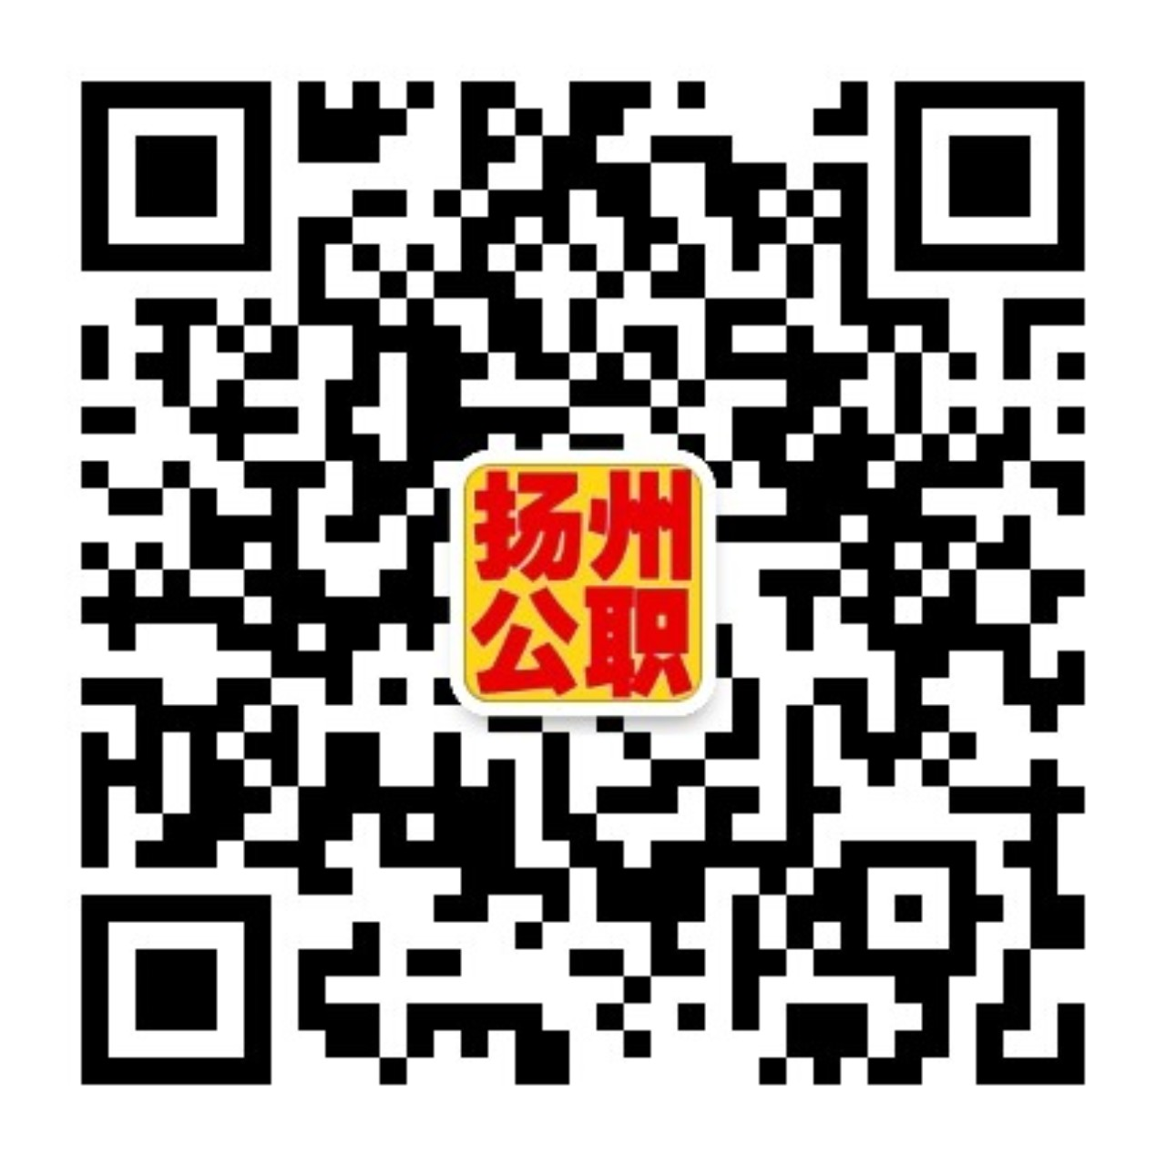
序号 | 名称 | 岗位代码 | 职位代码 | 学科 | 姓名
1 | 江苏省高邮中等专业学校 | 104 | 03 | 中专英语教师 | 董思娴
2 | 高邮市教育体育局下属初级中学 | 106 | 03 | 初中英语教师 | 张键强
3 | 高邮市教育体育局下属初级中学 | 106 | 05 | 初中体育教师 | 李伟
4 | 高邮市教育体育局下属初级中学 | 106 | 05 | 初中体育教师 | 闵成勇
5 | 高邮市外国语学校初级中学 | 108 | 01 | 初中政治教师 | 宋芳
6 | 高邮市教育体育局下属小学 | 111 | 12 | 小学体育教师 | 陈慧
7 | 高邮市教育体育局下属小学 | 111 | 14 | 小学美术教师 | 吴迪
8 | 高邮市教育体育局下属小学 | 111 | 15 | 小学计算机教师 | 贾慧
9 | 高邮市实验小学 | 112 | 03 | 小学科学教师 | 肖一玮
10 | 高邮市教育体育局下属幼儿园 | 114 | 03 | 幼儿教师 | 张婷婷
体检递补人员名单
序号 | 名称 | 岗位代码 | 职位代码 | 学科 | 姓名
1 | 江苏省高邮中等专业学校 | 104 | 03 | 中专英语教师 | 唐依然
2 | 高邮市教育体育局下属初级中学 | 106 | 03 | 初中英语教师 | 万琳
3 | 高邮市外国语学校初级中学 | 108 | 01 | 初中政治教师 | 李向明
4 | 高邮市教育体育局下属小学 | 111 | 12 | 小学体育教师 | 金秀东
5 | 高邮市教育体育局下属小学 | 111 | 14 | 小学美术教师 | 胡玥
6 | 高邮市教育体育局下属小学 | 111 | 15 | 小学计算机教师 | 高雅
7 | 高邮市实验小学 | 112 | 03 | 小学科学教师 | 李琳玲
8 | 高邮市教育体育局下属幼儿园 | 114 | 03 | 幼儿教师 | 王华

